Planilha1
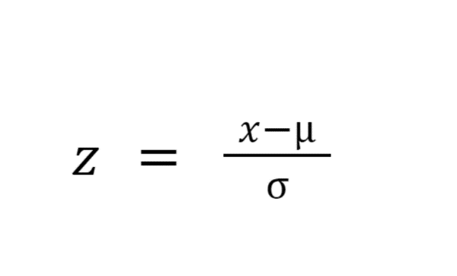
id_transacao | saldo_da_conta | valor_da_transacao_INR | idade_em_2016
T1 | 3.70 | 2.70 | 22
T2 | 7.80 | 8.00 | 59
T3 | 8.90 | 1.00 | 20
T4 | 7.00 | 5.00 | 43
T5 | 3.40 | 2.50 | 28
Média | 6.16 | 3.84 | 34.40
Desvio Padrão | 2.4785076155 | 2.730018315 | 16.44

id_transacao | Z_saldo_da_conta | Z_valor_da_transacao_INR | Z_idade_em_2016
T1 | -0.99 | -0.42 | -1
T2 | 0.66 | 1.52 | 1
T3 | 1.11 | -1.04 | -1
T4 | 0.34 | 0.42 | 1
T5 | -1.11 | -0.49 | 0
Média | 0.00 | 0.00 | 0.00
Desvio Padrão | 1.00 | 1.00 | 1

Pares de Observações | Dist. Euclidiana
T1 - T2 | 38
T1 - T3 | 6
T1 - T4 | 21
T1 - T5 | 6
T2 - T3 | 40
T2 - T4 | 16
T2 - T5 | 32
T3 - T4 | 23
T3 - T5 | 10
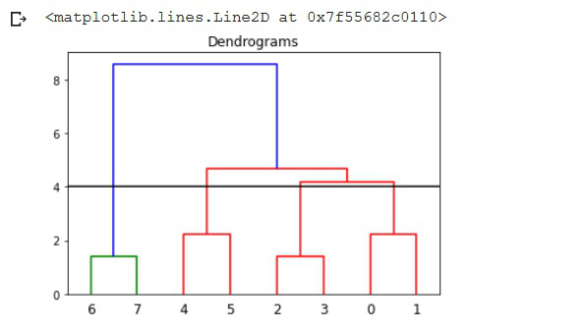
T4 - T5 | 16

Métodos de Encadeamento
Único - Single Linkage - Combinação Min |  | Clusters
(T1 - T3) = 6 |  | (T1 - T3)
(T1 - T3)T2 = 38, 40 = 38 |  | (T1 - T3 - T5)
(T1 - T3)T4 = 21, 23 = 21 |  | (T1 - T3 - T5 - T4)
(T1 - T3)T5 = 6, 10 = 6
(T1 - T3 - T5)T2 = 38, 40, 32 = 32
(T1 - T3 - T5)T4 = 21, 23, 16 = 16

Complete Linkage - Combinação Max |  | Clusters
(T1 - T3) = 6 |  | (T1 - T3)
(T1 - T3)T2 = 38, 40 = 40 |  | (T1 - T3 - T5)
(T1 - T3)T4 = 21, 23 = 23 |  | (T1 - T3 - T5 - T4)
(T1 - T3)T5 = 6, 10 = 10
(T1 - T3 - T5)T2 = 38, 40, 32 = 40
(T1 - T3 - T5)T4 = 21, 23, 16 = 23
(T1 - T3 - T5 - T4)T2 = 38, 40, 32, 16 = 40

Average Linkage - Combinação Média | Calc. Médias | Clusters
(T1 - T3) = 6 |  | (T1 - T3)
(T1 - T3)T2 = (38 + 40) / 2 = | 39 | (T1 - T3 - T5)
(T1 - T3)T4 = (21 + 23) / 2 = | 22 | (T1 - T3 - T5 - T4)
(T1 - T3)T5 = (6 + 10) / 2 = | 8
(T1 - T3 - T5)T2 = (38 + 10 + 32) / 3 = | 36
(T1 - T3 - T5)T4 = (21 + 23 + 16) / 3 = | 20

